Palettisation
PALETTE EUROPE 1200x800mm
 |  | 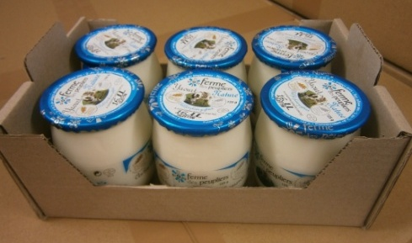 | 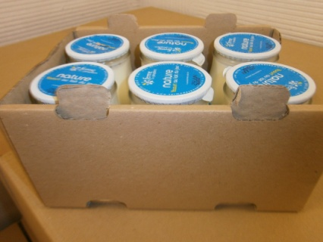 |  | 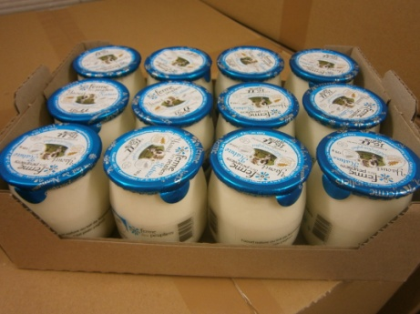 |  | 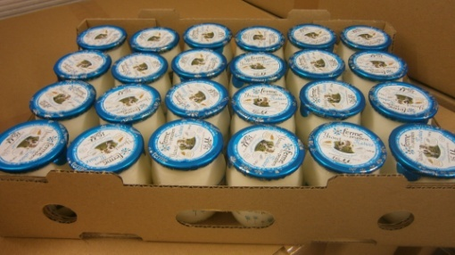 |  | 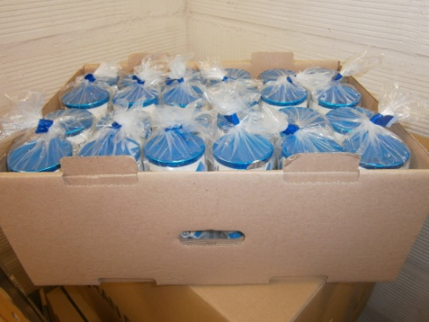 |  |  | 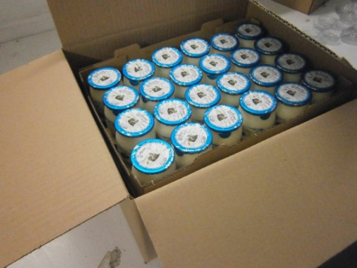
 |  | carton x6 |  |  | carton x12 |  | carton x24 |  | carton 48 pots | demi caisse
 | Dimensions | 17,7x11,8x7,2 |  | 18.9*12.7*7.0 | 23,9x18,2x7,0 |  | 36,2x24,5x7,0 |  | 36,2x24,7x14,0 | Dim. intérieures : 38,5x30x23,5 Dim. Extérieures : 39,3x30,8x25,1
pot à l'unité |  | pot verre 125G | pot parrafiné 125G | pot verre 140G | pot verre 125G | pot parrafiné 125G | pot verre 125G | pot parrafiné 125G | pot parrafiné 125G | carton x12 |  | carton x24
 |  |  |  |  |  |  |  |  |  | pot verre 125G | pot parrafiné 125G | pot verre 125G | pot parrafiné 125G
 | poids net pot (1uvc) (g) | 125 | 125 | 140 | 125 | 125 | 125 | 125 |  | 125 | 125 | 125 | 125
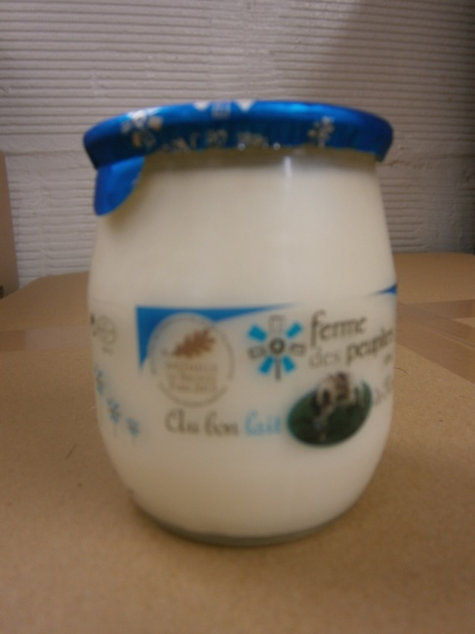
 | poids brut pot (g) | 198.5 | 135.3 | 225.5 | 198.5 | 135.3 | 198.5 | 135.3 |  | 198.5 | 135.3 | 198.5 | 135.3
 | nombre uvc /carton | 6 | 6 | 6 | 12 | 12 | 24 | 24 |  | 12 | 12 | 24 | 24
 | poids net carton (g) | 750 | 750 | 840 | 1500 | 1500 | 3000 | 3000 |  | 1500 | 1500 | 3000 | 3000
 | poids brut carton (g) | 1216.5 | 837.3 | 1379 | 2420 | 1661.6 | 4874 | 3357.2 |  | 2420 | 1661.6 | 4874 | 3357.2
 | nb carton/ caisse |  |  |  |  |  |  |  |  | 6 | 6 | 3 | 3
 | nb uvc / caisse |  |  |  |  |  |  |  |  | 72 | 72 | 72 | 72
 | poids net caisse (kg) |  |  |  |  |  |  |  |  | 9 | 9 | 9 | 9
 | poids brut caisse (kg) |  |  |  |  |  |  |  |  | 14.9 | 10.3 | 15.0 | 10.4
 | nb colis /couche | 36 | 36 | 36 | 18 | 18 | 9 | 9
 | nb couche /palette | 10 | 10 | 10 | 12 | 12 | 12 | 12
 | nb colis /palette | 360 | 360 | 360 | 216 | 216 | 108 | 108
 | poids net palette (kg) | 270 | 270 | 302.4 | 324 | 324 | 324 | 324
 | poids brut palette (kg) | 462.9 | 326.4 | 521.4 | 547.7 | 383.9 | 551.4 | 387.6

pots par lot de 2 avec lunette
 | poids net lot (1uvc=2pots)(g) | 250 | 250 |  | 250 | 250 | 250 | 250 |  | 250 | 250 | 250 | 250
 | poids brut lot (1uvc)(g) | 400 | 273.6 |  | 400 | 273.6 | 400 | 273.6 |  | 400 | 273.6 | 400 | 273.6
 | nombre uvc /carton | 3 | 3 |  | 6 | 6 | 12 | 12 |  | 6 | 6 | 12 | 12
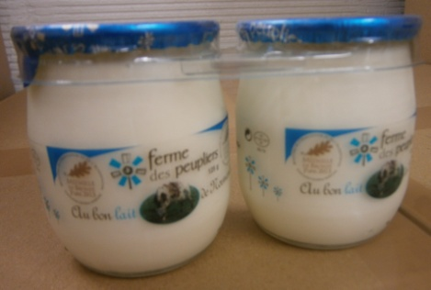
 | poids net carton (g) | 750 | 750 |  | 1500 | 1500 | 3000 | 3000 |  | 1500 | 1500 | 3000 | 3000
 | poids brut carton (g) | 1225.5 | 846.3 |  | 2438 | 1679.6 | 4910 | 3393.2 |  | 2438 | 1679.6 | 4910 | 3393.2
 | nb carton/ caisse |  |  |  |  |  |  |  |  | 6 | 6 | 3 | 3
 | nb uvc / caisse |  |  |  |  |  |  |  |  | 36 | 36 | 36 | 36
 | poids net caisse (kg) |  |  |  |  |  |  |  |  | 9 | 9 | 9 | 9
 | poids brut caisse (kg) |  |  |  |  |  |  |  |  | 15.0 | 10.4 | 15.1 | 10.5
 | nb colis /couche | 36 | 36 |  | 18 | 18 | 9 | 9
 | nb couche /palette | 10 | 10 |  | 12 | 12 | 12 | 12
 | nb colis /palette | 360 | 360 |  | 216 | 216 | 108 | 108
 | poids net palette (kg) | 270 | 270 |  | 324 | 324 | 324 | 324
 | poids brut palette (kg) | 466.2 | 329.7 |  | 551.6 | 387.8 | 555.3 | 391.5

pots par lot de 4 avec lunette
 | poids net lot (g)(1 uvc=4pots) |  |  |  |  |  | 500 | 500 |  |  |  | 500 | 500
 | poids brut lot (1uvc)(g) |  |  |  |  |  | 799.5 | 546.7 |  |  |  | 799.5 | 546.3
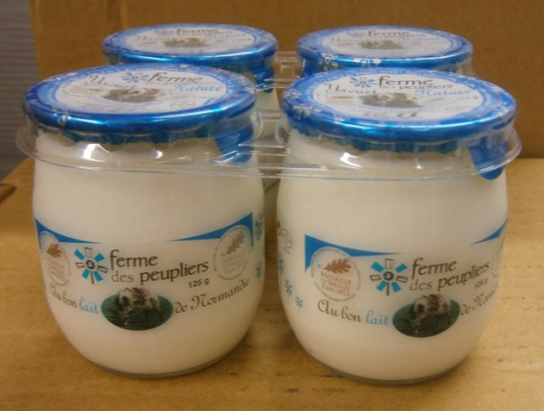
 | nombre uvc /carton |  |  |  |  |  | 6 | 6 |  |  |  | 6 | 6
 | poids net carton (g) |  |  |  |  |  | 3000 | 3000 |  |  |  | 3000 | 3000
 | poids brut carton (g) |  |  |  |  |  | 4907 | 3390.2 |  |  |  | 4907 | 3387.8
 | nb carton/ caisse |  |  |  |  |  |  |  |  |  |  | 3 | 3
 | nb uvc / caisse |  |  |  |  |  |  |  |  |  |  | 18 | 18
 | poids net caisse (kg) |  |  |  |  |  |  |  |  |  |  | 9 | 9
 | poids brut caisse (kg) |  |  |  |  |  |  |  |  |  |  | 15.1 | 10.5
 | nb colis /couche |  |  |  |  |  | 9 | 9
 | nb couche /palette |  |  |  |  |  | 12 | 12
 | nb colis /palette |  |  |  |  |  | 108 | 108
 | poids net palette (kg) |  |  |  |  |  | 324 | 324
 | poids brut palette (kg) |  |  |  |  |  | 555.0 | 391.1

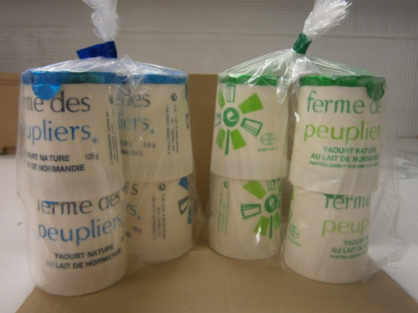
pots parrafinés en sachet x4
 | poids net lot (g)(1 uvc=4pots) |  |  |  |  |  |  |  | 500
 | poids brut lot (1uvc)(g) |  |  |  |  |  |  |  | 543.3
 | nombre uvc /carton |  |  |  |  |  |  |  | 12
 | poids net carton (g) |  |  |  |  |  |  |  | 6000
 | poids brut carton (g) |  |  |  |  |  |  |  | 6704.6
 | nb colis /couche |  |  |  |  |  |  |  | 9
 | nb couche /palette |  |  |  |  |  |  |  | 6
 | nb colis /palette |  |  |  |  |  |  |  | 54
 | poids net palette (kg) |  |  |  |  |  |  |  | 324
 | poids brut palette (kg) |  |  |  |  |  |  |  | 387.0

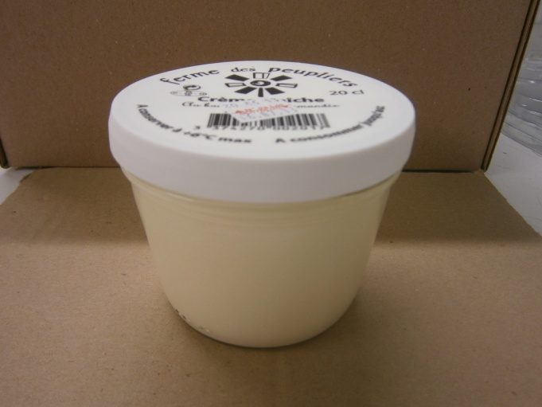
Pot de crème en verre 190G |  |  |  |  |  |  | pot verre 190G |  |  |  |  | pot verre 20 cL
 | poids net pot (g) |  |  |  |  |  | 190 |  |  |  |  | 197
 | poids brut pot (g) |  |  |  |  |  | 322 |  |  |  |  | 336.04
 | nombre uvc /carton |  |  |  |  |  | 6 |  |  |  |  | 12
 | poids net carton (g) |  |  |  |  |  | 1140 |  |  |  |  | 2364
 | poids brut carton (g) |  |  |  |  |  | 1958 |  |  |  |  | 4142.48
 | nb carton/ caisse |  |  |  |  |  |  |  |  |  |  | 3
 | nb uvc / caisse |  |  |  |  |  |  |  |  |  |  | 36
 | poids net caisse (kg) |  |  |  |  |  |  |  |  |  |  | 7.1
 | poids brut caisse (kg) |  |  |  |  |  |  |  |  |  |  | 12.8

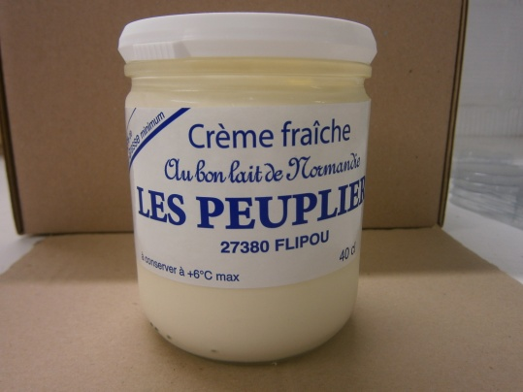
Pot de crème en verre 380G |  |  |  |  |  |  | pot verre 380G |  |  |  |  | pot verre 40 cL
 | poids net pot (g) |  |  |  |  |  | 380 |  |  |  |  | 394
 | poids brut pot (g) |  |  |  |  |  | 582 |  |  |  |  | 533.04
 | nombre uvc /carton |  |  |  |  |  | 6 |  |  |  |  | 12
 | poids net carton (g) |  |  |  |  |  | 2280 |  |  |  |  | 4728
 | poids brut carton (g) |  |  |  |  |  | 3602 |  |  |  |  | 6506.48
 | nb carton/ caisse |  |  |  |  |  |  |  |  |  |  | 2
 | nb uvc / caisse |  |  |  |  |  |  |  |  |  |  | 24
 | poids net caisse (kg) |  |  |  |  |  |  |  |  |  |  | 9.5
 | poids brut caisse (kg) |  |  |  |  |  |  |  |  |  |  | 13.4

 |  |  |  |  |  | 72 colis scol | 3456 pots
 |  |  |  |  |  | 360 colis*6 | 2160 pots
Fromage 500g (Lissé + faisselle) | poids net pot (1uvc) (g) |  |  |  | 1 palette Eu = | 180 colis *12 = | 2160 pots
Conditionnement par 4 | poids brut pot (g) | 88
 | nombre uvc /carton | 4
 | poids net carton (g) |  |  |  |  | 1 PAL | 90colis *24
 | poids brut carton (g)
 | nb colis /couche | 13 |  |  |  | 1 PAL | 80 colis * 12
 | nb couche /palette | 12 |  |  |  |  | 80 colis *6
 | nb colis /palette | 156 |  |  |  |  | 10 seaux de FF
 | poids net palette (kg)
 | poids brut palette (kg)

LAIT (BIB) | poids net pot (1uvc) (g)
 | poids brut pot (g)
 | nombre uvc /carton
 | poids net carton (g)
 | poids brut carton (g)
 | nb colis /couche
 | nb couche /palette
 | nb colis /palette
 | poids net palette (kg)
 | poids brut palette (kg)

LAIT (Carton de 6) | poids net pot (1uvc) (g) | 1000
 | poids brut pot (g)
 | nombre uvc /carton | 6
 | poids net carton (g) | 6000
 | poids brut carton (g) | 6000
 | nb colis /couche | 21
 | nb couche /palette | 6
 | nb colis /palette | 126
 | poids net palette (kg) | 756
 | poids brut palette (kg) | 808

SKYR | poids net pot (1uvc) (g) | 4800
 | poids brut pot (g)
 | nombre uvc /carton | 0
 | poids net carton (g)
 | poids brut carton (g)
 | nb colis /couche | 13
 | nb couche /palette | 10
 | nb colis /palette | 130
 | poids net palette (kg)
 | poids brut palette (kg)

SEAUX DE 5kg | poids net pot (1uvc) (g) | 5000
 | poids brut pot (g)
 | nombre uvc /carton | 0
 | poids net carton (g) | 30
 | poids brut carton (g)
 | nb colis /couche | 15
 | nb couche /palette | 4
 | nb colis /palette | 60
 | poids net palette (kg) | 225
 | poids brut palette (kg)

BRASSES 500G | poids net pot (1uvc) (g) | 500
 | poids brut pot (g)
 | nombre uvc /carton | 0
 | poids net carton (g) | 3000
 | poids brut carton (g)
 | nb colis /couche
 | nb couche /palette
 | nb colis /palette
 | poids net palette (kg)
 | poids brut palette (kg)

